Enonce
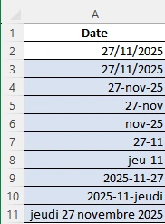
Date | Format
2025-11-27
2025-11-27 | jj/mm/aaaa
2025-11-27 | jj-mmm-aa
2025-11-27
2025-11-27
2025-11-27
2025-11-27
2025-11-27
2025-11-27
2025-11-27
Vous appliquez les formats de cellule personnalisés dans les cellules bleues afin d'afficher les dates comme prévu dans la capture écran ci-contre. La colonne B renferme des indices sérieux…

